登记表
采购管理表-供应商对账
 |  |  |  |  |  |  |  |  |  | Purchasing management form-supplier reconciliation
 |  |  |  |  |  |  |  |  |  |  | 稻小壳-01供应商2022年10月往来对账

 |  |  |  |  |  |  |  |  |  |  |  |  |  |  |  | 总采购数量 | 总采购金额 | 总付款金额 | 总待付金额
 |  |  |  |  |  |  |  |  |  |  | 往来对账 查询 |  | 供应商 | 稻小壳-01 |  | 252 | ¥4,573.00 | ¥4,063.00 | ¥510.00
 |  |  |  |  |  |  |  |  |  |  |  |  | 年份 | 2022
 |  |  |  |  |  |  |  |  |  |  |  |  | 月份 | 10

采购明细表 Purchase Details |  |  |  |  |  |  |  |  |  |  | 供应商对账 Supplier reconciliation
采购日期 | 产品编号 | 商品名称 | 供应商名称 | 采购数量 | 采购单价 | 采购金额 | 已付金额 | 待付金额 | 备注 |  | 日期 | 采购金额 | 已付金额 | 待付金额 | 统计区域
2022-10-01 | SP-01 | 名称-A | 稻小壳-01 | 8 | 2.00 | 16.00 | 2.00 | 14.00 |  |  | 2022-10-01 | 16.00 | 2.00 | 14 | 输入年份进行查询 |  |  | 年份 | 2022年
2022-10-02 | SP-02 | 名称-B | 稻小壳-01 | 1 | 5.00 | 5.00 | 9.00 | -4.00 |  |  | 2022-10-02 | 5.00 | 9.00 | -4 | 月份 | 采购数量 | 采购金额 | 已付金额 | 待付金额
2022-10-03 | SP-03 | 名称-C | 稻小壳-01 | 1 | 8.00 | 8.00 | 10.00 | -2.00 |  |  | 2022-10-03 | 8.00 | 10.00 | -2 | 1月 | 28 | 650.00 | 493.00 | 157.00
2022-10-04 | SP-04 | 名称-D | 稻小壳-01 | 8 | 7.00 | 56.00 | 3.00 | 53.00 |  |  | 2022-10-04 | 56.00 | 3.00 | 53 | 2月 | 19 | 390.00 | 495.00 | -105.00
2022-10-05 | SP-01 | 名称-A | 稻小壳-01 | 4 | 5.00 | 20.00 | 6.00 | 14.00 |  |  | 2022-10-05 | 20.00 | 6.00 | 14 | 3月 | 31 | 687.00 | 497.00 | 190.00
2022-10-06 | SP-02 | 名称-B | 稻小壳-01 | 3 | 10.00 | 30.00 | 2.00 | 28.00 |  |  | 2022-10-06 | 30.00 | 2.00 | 28 | 4月 | 15 | 390.00 | 249.00 | 141.00
2022-10-07 | SP-03 | 名称-C | 稻小壳-01 | 5 | 4.00 | 20.00 | 9.00 | 11.00 |  |  | 2022-10-07 | 20.00 | 9.00 | 11 | 5月 | 12 | 264.00 | 250.00 | 14.00
2022-10-08 | SP-04 | 名称-D | 稻小壳-02 | 8 | 7.00 | 56.00 | 9.00 | 47.00 |  |  | 2022-10-08 | 0.00 | 0.00 | 0 | 6月 | 17 | 323.00 | 251.00 | 72.00
2022-10-09 | SP-01 | 名称-A | 稻小壳-02 | 6 | 2.00 | 12.00 | 3.00 | 9.00 |  |  | 2022-10-09 | 0.00 | 0.00 | 0 | 7月 | 5 | 150.00 | 252.00 | -102.00
2022-10-10 | SP-02 | 名称-B | 稻小壳-02 | 8 | 3.00 | 24.00 | 6.00 | 18.00 |  |  | 2022-10-10 | 0.00 | 0.00 | 0 | 8月 | 17 | 442.00 | 253.00 | 189.00
2022-10-11 | SP-03 | 名称-C | 稻小壳-02 | 9 | 2.00 | 18.00 | 8.00 | 10.00 |  |  | 2022-10-11 | 0.00 | 0.00 | 0 | 9月 | 8 | 232.00 | 254.00 | -22.00
2022-12-01 | SP-04 | 名称-D | 稻小壳-02 | 13 | 8.00 | 104.00 | 245.00 | -141.00 |  |  | 2022-10-12 | 0.00 | 0.00 | 0 | 10月 | 64 | 325.00 | 322.00 | 3.00
2022-01-01 | SP-01 | 名称-A | 稻小壳-02 | 13 | 20.00 | 260.00 | 246.00 | 14.00 |  |  | 2022-10-13 | 0.00 | 0.00 | 0 | 11月 | 9 | 252.00 | 256.00 | -4.00
2022-02-01 | SP-02 | 名称-B | 稻小壳-02 | 7 | 18.00 | 126.00 | 247.00 | -121.00 |  |  | 2022-10-14 | 0.00 | 0.00 | 0 | 12月 | 27 | 468.00 | 491.00 | -23.00
2022-03-01 | SP-03 | 名称-C | 稻小壳-03 | 14 | 26.00 | 364.00 | 248.00 | 116.00 |  |  | 2022-10-15 | 0.00 | 0.00 | 0.00 | 合计 | 252 | 4,573.00 | 4,063.00 | 510.00
2022-04-01 | SP-04 | 名称-D | 稻小壳-03 | 15 | 26.00 | 390.00 | 249.00 | 141.00 |  |  | 2022-10-16 | 0.00 | 0.00 | 0.00
2022-05-01 | SP-01 | 名称-A | 稻小壳-03 | 12 | 22.00 | 264.00 | 250.00 | 14.00 |  |  | 2022-10-17 | 0.00 | 0.00 | 0.00
2022-06-01 | SP-02 | 名称-B | 稻小壳-03 | 17 | 19.00 | 323.00 | 251.00 | 72.00 |  |  | 2022-10-18 | 0.00 | 0.00 | 0.00
2022-07-01 | SP-03 | 名称-C | 稻小壳-03 | 5 | 30.00 | 150.00 | 252.00 | -102.00 |  |  | 2022-10-19 | 0.00 | 0.00 | 0.00
2022-08-01 | SP-01 | 名称-A | 稻小壳-03 | 17 | 26.00 | 442.00 | 253.00 | 189.00 |  |  | 2022-10-20 | 0.00 | 0.00 | 0.00
2022-09-01 | SP-02 | 名称-B | 稻小壳-03 | 8 | 29.00 | 232.00 | 254.00 | -22.00 |  |  | 2022-10-21 | 0.00 | 0.00 | 0.00
2022-10-01 | SP-03 | 名称-C | 稻小壳-03 | 3 | 20.00 | 60.00 | 255.00 | -195.00 |  |  | 2022-10-22 | 0.00 | 0.00 | 0.00
2022-11-01 | SP-01 | 名称-A | 稻小壳-01 | 9 | 28.00 | 252.00 | 256.00 | -4.00 |  |  | 2022-10-23 | 0.00 | 0.00 | 0.00
2022-12-01 | SP-01 | 名称-A | 稻小壳-01 | 14 | 26.00 | 364.00 | 246.00 | 118.00 |  |  | 2022-10-24 | 0.00 | 0.00 | 0.00
2022-01-01 | SP-02 | 名称-B | 稻小壳-01 | 15 | 26.00 | 390.00 | 247.00 | 143.00 |  |  | 2022-10-25 | 0.00 | 0.00 | 0.00
2022-02-01 | SP-03 | 名称-C | 稻小壳-01 | 12 | 22.00 | 264.00 | 248.00 | 16.00 |  |  | 2022-10-26 | 0.00 | 0.00 | 0.00
2022-03-01 | SP-01 | 名称-A | 稻小壳-01 | 17 | 19.00 | 323.00 | 249.00 | 74.00 |  |  | 2022-10-27 | 0.00 | 0.00 | 0.00
 |  |  |  |  |  | 0.00 |  | 0.00 |  |  | 2022-10-28 | 0.00 | 0.00 | 0.00
 |  |  |  |  |  | 0.00 |  | 0.00 |  |  | 2022-10-29 | 0.00 | 0.00 | 0.00
 |  |  |  |  |  | 0.00 |  | 0.00 |  |  | 2022-10-30 | 0.00 | 0.00 | 0.00
 |  |  |  |  |  | 0.00 |  | 0.00 |  |  | 2022-10-31 | 0.00 | 0.00 | 0.00
 |  |  |  |  |  | 0.00 |  | 0.00 |  |  |  | 0.00 | 0.00 | 0.00
 |  |  |  |  |  | 0.00 |  | 0.00
 |  |  |  |  |  | 0.00 |  | 0.00
 |  |  |  |  |  | 0.00 |  | 0.00
 |  |  |  |  |  | 0.00 |  | 0.00
 |  |  |  |  |  | 0.00 |  | 0.00
 |  |  |  |  |  | 0.00 |  | 0.00
 |  |  |  |  |  | 0.00 |  | 0.00
 |  |  |  |  |  | 0.00 |  | 0.00
 |  |  |  |  |  | 0.00 |  | 0.00
 |  |  |  |  |  | 0.00 |  | 0.00
 |  |  |  |  |  | 0.00 |  | 0.00
 |  |  |  |  |  | 0.00 |  | 0.00
 |  |  |  |  |  | 0.00 |  | 0.00
 |  |  |  |  |  | 0.00 |  | 0.00
 |  |  |  |  |  | 0.00 |  | 0.00
 |  |  |  |  |  | 0.00 |  | 0.00
 |  |  |  |  |  | 0.00 |  | 0.00
 |  |  |  |  |  | 0.00 |  | 0.00
 |  |  |  |  |  | 0.00 |  | 0.00
 |  |  |  |  |  | 0.00 |  | 0.00
 |  |  |  |  |  | 0.00 |  | 0.00
 |  |  |  |  |  | 0.00 |  | 0.00
 |  |  |  |  |  | 0.00 |  | 0.00
 |  |  |  |  |  | 0.00 |  | 0.00
 |  |  |  |  |  | 0.00 |  | 0.00
 |  |  |  |  |  | 0.00 |  | 0.00
 |  |  |  |  |  | 0.00 |  | 0.00
 |  |  |  |  |  | 0.00 |  | 0.00
 |  |  |  |  |  | 0.00 |  | 0.00
 |  |  |  |  |  | 0.00 |  | 0.00
 |  |  |  |  |  | 0.00 |  | 0.00
 |  |  |  |  |  | 0.00 |  | 0.00
...

说明
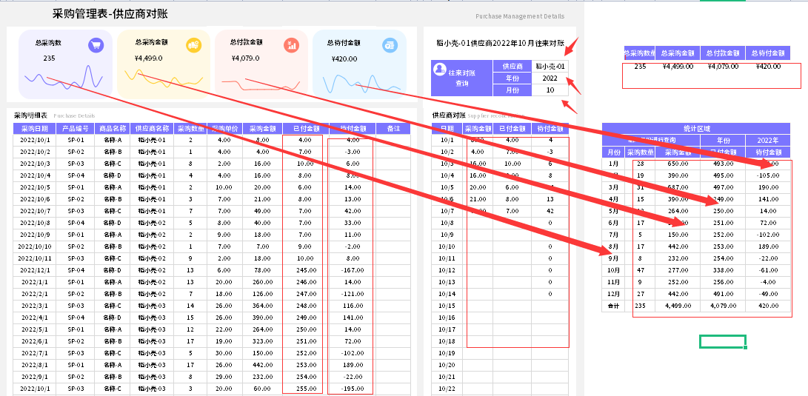
稻壳儿表格模板使用说明
（本页为说明页，用户使用模板时可删除本页内容）
01
基础操作指南
中文｜字体名称
思源黑体 CN Bold
02
字体说明
03
素材说明
图片：
模板中使用的图片来源于【网站名称】，该图片具有CC0共享协议，您可在遵循CC0共享协议的情况下使用。
素材：
模板中使用的图标来源于【稻壳图标】，仅限于个人学习、研究或欣赏目的使用，如需商用请您自行向版权方购买、获取商用版权。
· 如何撤销工作表保护？
1、选中对应工作表。
2、点击：「审阅---撤销工作表」保护。
· 如何增加行数？
1、选中最后一行，鼠标放在选中区域右下角。
2、当鼠标箭头变成黑色十字形时，点击鼠标左键下拉即可。
· 请在此处输入表格使用说明问题。
1、采购金额和待付金额列公式自动计算。
2、供应商对账可以选择供应商名称和年月份，供应商名称和年月份来自于基础表。
3、最右侧的统计区域，年份可以手动输入，对应的数据自动变化，图表对应箭头的方式。
4、四项总计公式计算。
【说明】
模板中使用的字体为开源字体，请用户按照该款开源字体的开源协议要求来使用该字体。

